Home
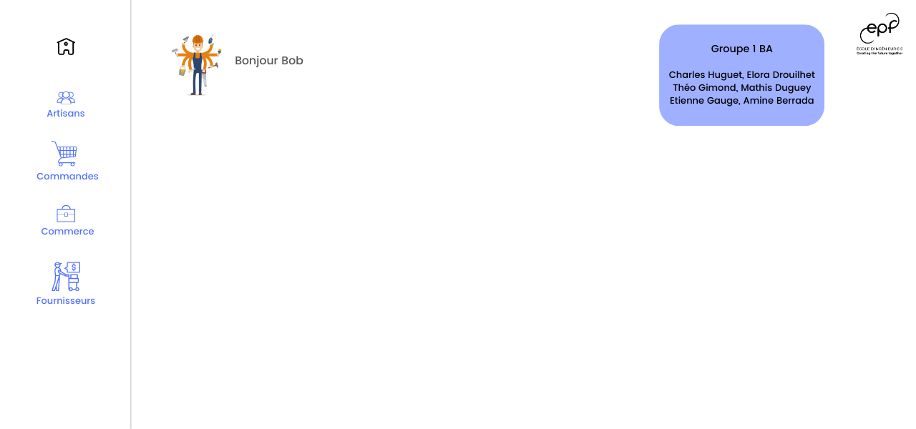

Quantités et stocks critiques des produits
 | Quantite_produit | Seuil_critique
parpaing | 2 | 5
clou | 13 | 0
peinture | 5 | 5
planche | 80 | 12
brique | 44 | 12
plaque isolant | 63 | 5
tuile | 3 | 5
poutre | 78 | 5
carrelage | 20 | 5
tuyau | 3 | 5
robinet | 60 | 5
porte | 14 | 5
fenetre | 18 | 5
radiateur | 7 | 5
Grillage | 15 | 5
parquet | 60 | 5
ciment | 10 | 5
laine de verre | 40 | 5
câble électrique | 50 | 5
cuivre | 18 | 5
volets | 8 | 5
plaque de zinc | 24 | 5
terreau | 19 | 5
poignée de porte | 15 | 5
vis | 75 | 5
pavé | 53 | 5
poteau métallique | 8 | 5
ampoule led | 4 | 5
gravier | 23 | 5

MenuArtisans
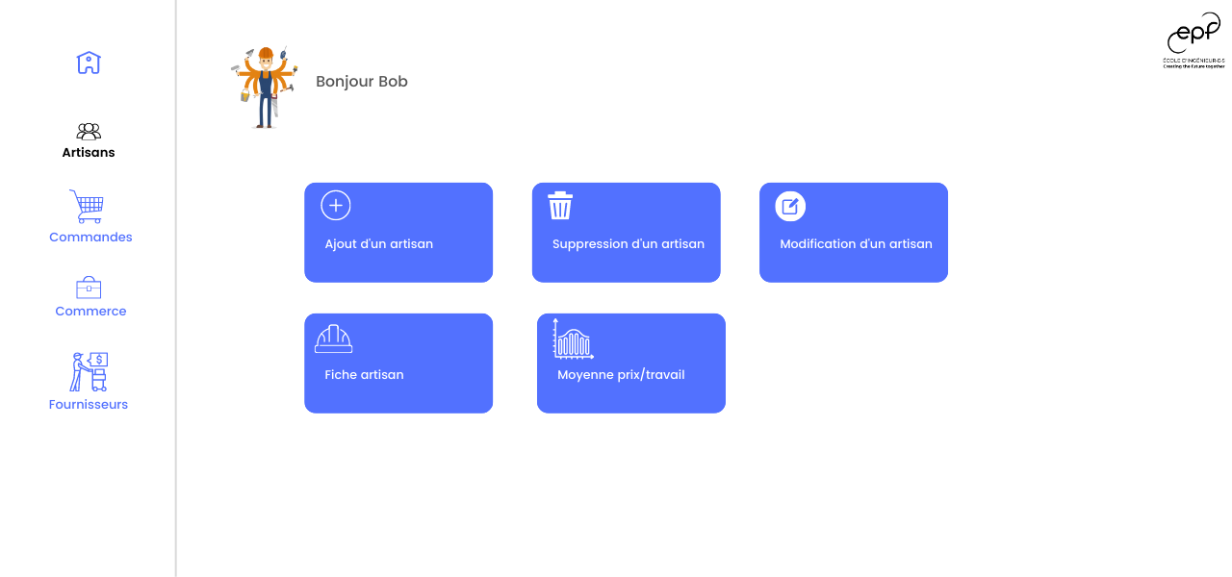

MenuCommandes
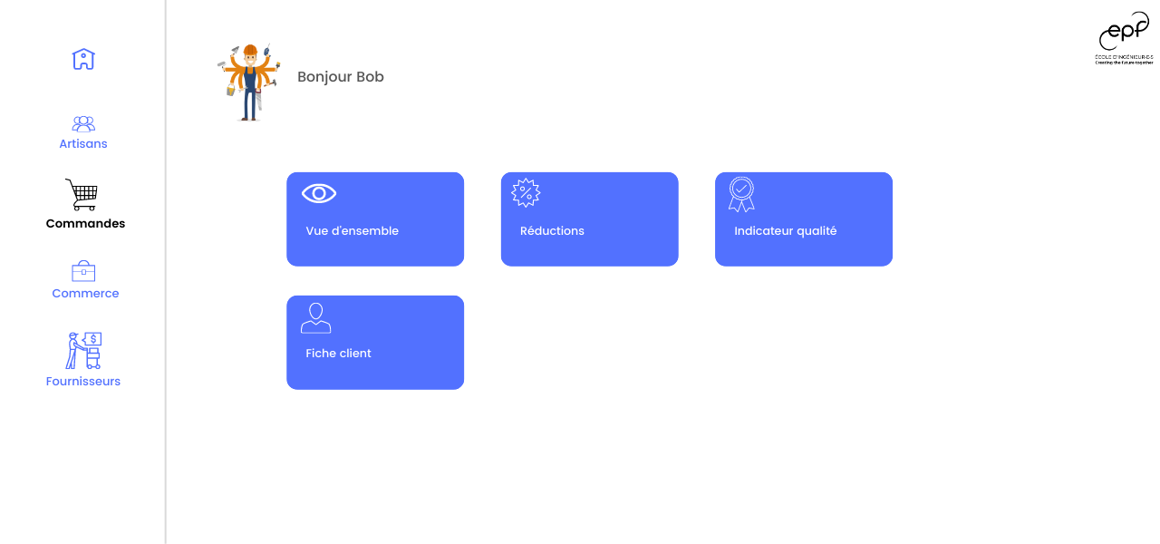

MenuCommerce


Bilan par travaux
plomberie | 6477
serrurerie | 840
architecte | 3000
maçonnerie | 14990
peinture | 1475
couvreur | 4750
élagage | 1500
jardinage | 1040

Chiffre d'affaires des 5 dernières années
2022 | 34072
2021 | 1970
2020 | 6700
2019 | 7000
2018 | 3325

Fréquence des retards par origine
matériaux | 3
accident | 2
personnel | 3
embouteillages | 3
problème mécanique | 2
Ouvrier malade | 1
Evaluation des prestations
0 | 0
1 | 130
2 | 85
3 | 201
4 | 83
5 | 168

2 | retard ont été enregistré dans les travaux en cours

MenuFournisseurs
